Indice
Carta d'Identità
 | Unione Valnure e Valchero
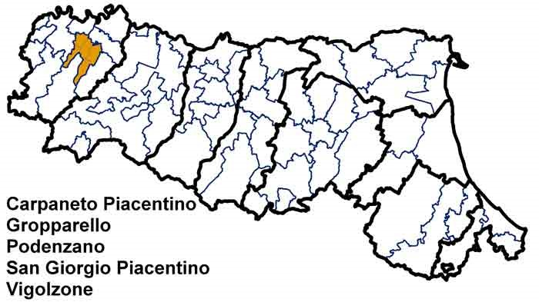 | Dati di Sintesi
 | Le Spese dell’Unione
 | Le Risorse per le gestioni associate
 | Le funzioni associate in cifre
 | L’andamento delle funzioni associate
 | Completezza
 | Codice:
 | 2080616020

Andamento
← Indice

 | L'andamento delle funzioni associate
 |  | Funzioni delegate da tutti i Comuni – N. (1) | Funzioni delegate da una parte dei Comuni o in sub-ambito - N. (1) | 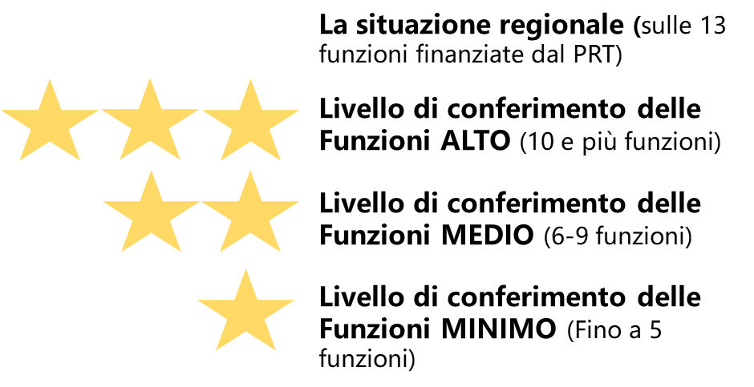
 | Anno 2018 | 9 | 0
 | Anno 2019 | 9 | 0
 | Anno 2020 | 9 | 0
 |  | Differenza Funzioni finanziate dal PRT (2020-2018) -N. | 0
 | [1]Si fa riferimento al Numero di Funzioni finanziate dal PRT 2018-2020

